GUI_21T1020113
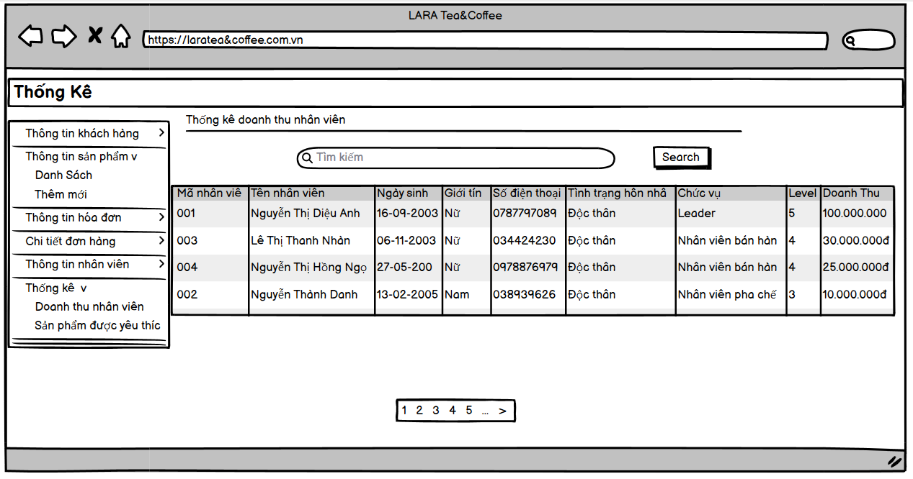
Họ tên: Nguyễn Thị Diệu Anh

Tìm Kiếm thông tin sản phẩm

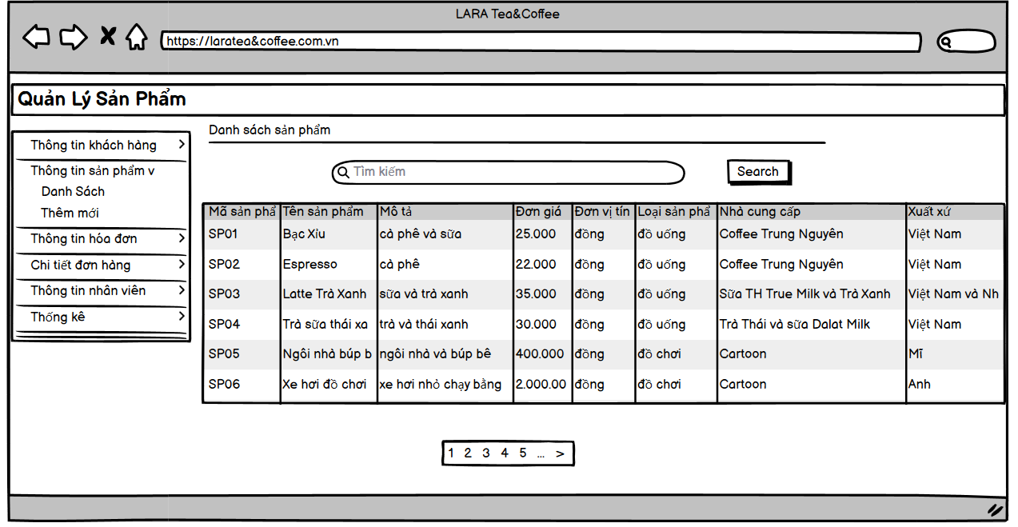

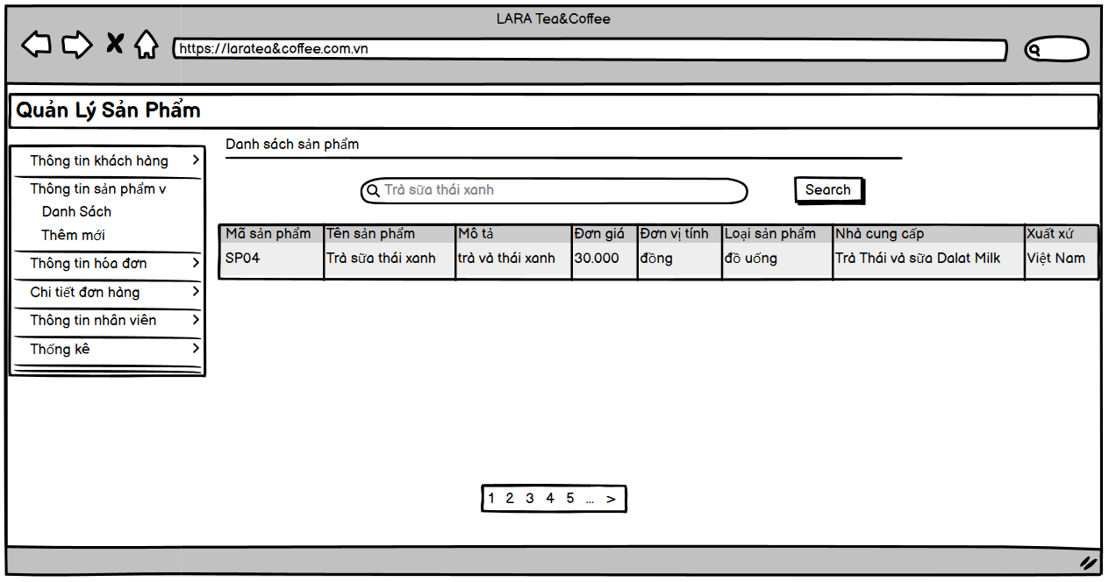

Thêm mới thông tin sản phẩm

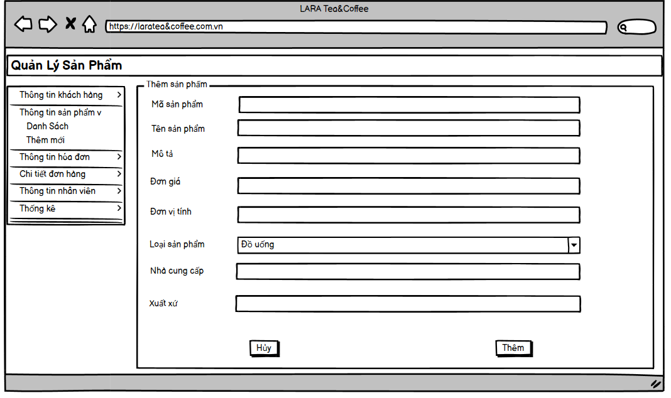

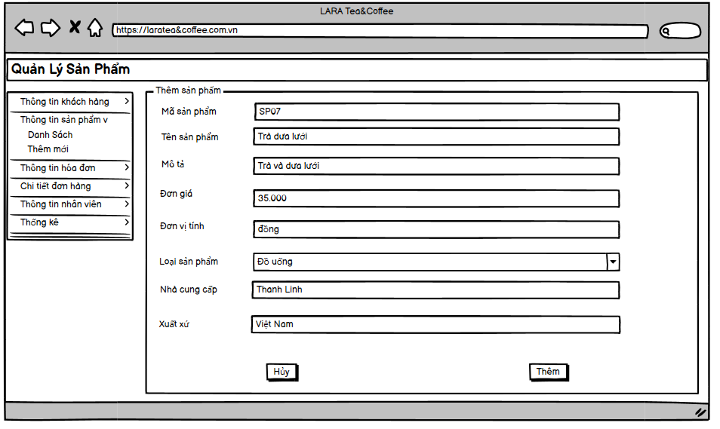

Thêm mới thông tin nhân viên

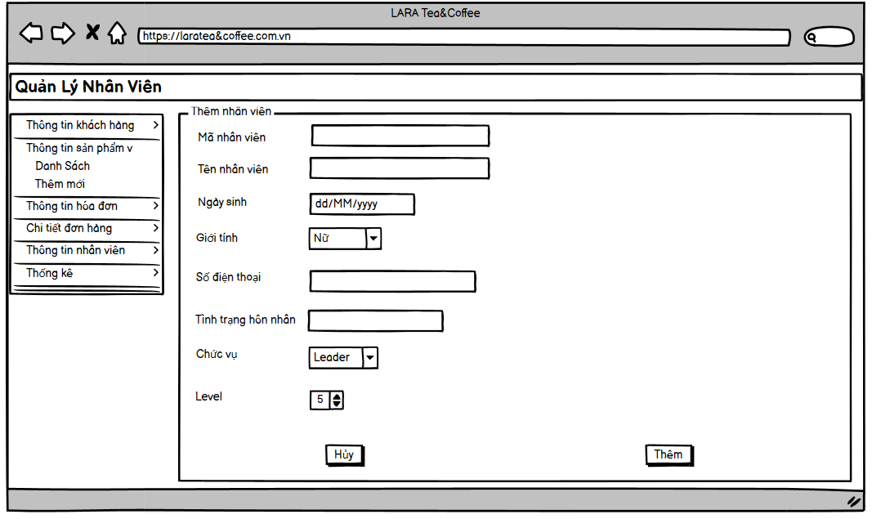

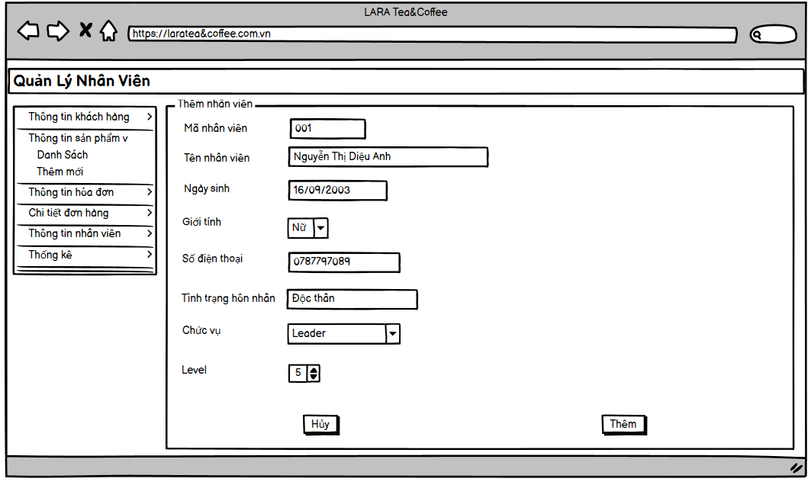

Thống kê về doanh thu của từng nhân viên

